NASLOVNICA
 | DRUŠTVO UPOKOJENCEV

 | PARTIZANSKA CESTA 1

 | ŠKOFJA LOKA

 | BILTEN

DRŽAVNEGA PRVENSTVA V
STRELJANJU ZA
ZA ŽENSKE, MOŠKE IN EKIPE

 | ŠKOFJA LOKA, 16.10.2025
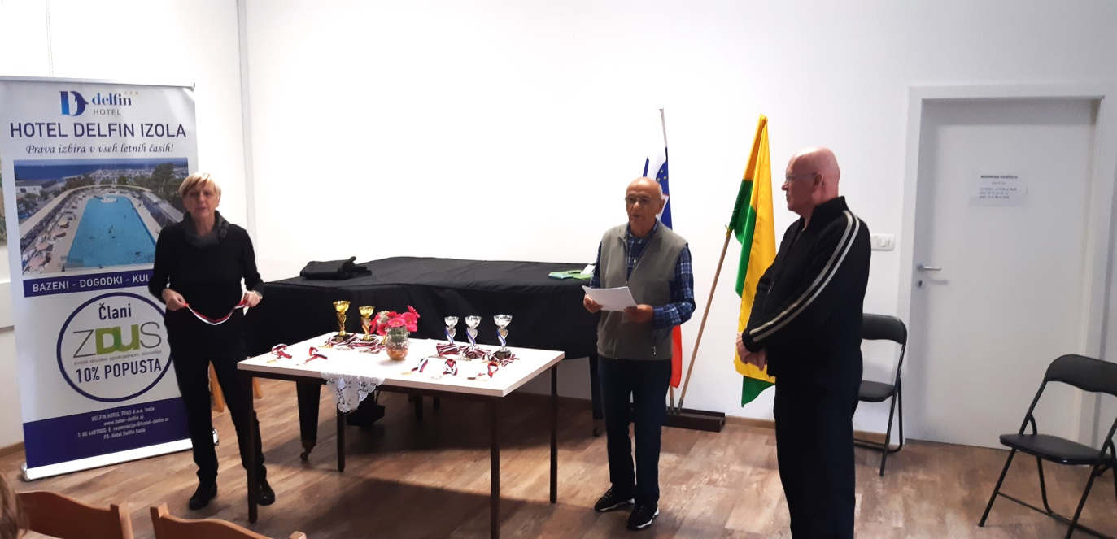

Rezultati-POSAMIČNO MOŠKI
REZULTATI IN UVRSTITEV ZA DŠI ZDUS, MOŠKI POSAMEZNO - SERIJSKA ZRAČNA PUŠKA - četrtek, 16.10.2025
 |  |  |  |  |  | I. serija | II. serija | SKUPAJ | DESET
1 | GOLIČNIK | Jure | M | DU Velenje | E | 91 | 93 | 184 | 3
2 | OSTANEK | Bojan | M | DU Trebnje | E | 91 | 90 | 181 | 1
3 | RADEJ | Roman | M | DU Kamnik | E | 90 | 90 | 180 | 1
4 | SERŠA | Pavel | M | DU Kamnik | E | 87 | 92 | 179 | 2
5 | REPIČ | Marjan | M | DU Kamnik | E | 90 | 89 | 179 | 2
6 | ŽURGA | Janez | M | DU Trebnje | E | 92 | 86 | 178 | 7
7 | MOHORIČ | Dimitri | M | DU Škofja Loka | E | 90 | 88 | 178 | 6
8 | OŠEP | Štefan | M | DU Velenje | E | 90 | 88 | 178 | 3
9 | DONESKI | Boško | M | DU Medvode | E | 90 | 87 | 177 | 1
10 | KOSI | Mladen | M | DU Ljutomer | E | 89 | 87 | 176 | 2
11 | PROGAR | Franc | M | DU Trebnje | E | 89 | 86 | 175 | 4
12 | ŠAJHER | Darko | M | DU Slovenj Gradec | E | 87 | 87 | 174 | 2
13 | PUŠNIK | Branko | M | DU Šentrupert | E | 87 | 86 | 173 | 1
14 | POK | Oto | M | DU Slovenj Gradec | E | 84 | 88 | 172 | 0
15 | MOHORKO | Anton | M | DU Zagorje ob Savi | E | 82 | 89 | 171 | 2
16 | VODOPIVEC | Boris | M | DU Škofja Loka | E | 84 | 86 | 170 | 3
17 | KRESE | Žare | M | DU Novo Mesto | E | 85 | 85 | 170 | 0
18 | CUGELJ | Franc | M | DU Trebnje | E | 85 | 84 | 169 | 2
19 | ERPE | Janez | M | DU Novo Mesto | E | 87 | 81 | 168 | 2
20 | FRECE | Zdenko | M | DU Medvode | E | 83 | 85 | 168 | 1
21 | VAŠL | Bojan | M | DU Medvode | E | 84 | 84 | 168 | 1
22 | JAZBINŠEK | Anton | M | DU Sevnica | E | 84 | 84 | 168 | 1
23 | URANIČ | Renato | M | DU Kamnik | E | 90 | 78 | 168 | 1
24 | SUŠEC | Tomo | M | DU Velenje | E | 81 | 86 | 167 | 1
25 | DEŽELAK | Zlatko | M | DU Šentrupert | E | 83 | 84 | 167 | 1
26 | ŠTERMAN | Jože | M | DU Ljutomer | E | 80 | 87 | 167 | 0
27 | CELIČ | Drago | M | DU Novo Mesto | E | 83 | 84 | 167 | 0
28 | ROGLIČ | Leopold | M | DU Zagorje ob Savi | E | 84 | 82 | 166 | 5
29 | MAHNE | Stanislav | M | DU Ilirska Bistrica | E | 82 | 84 | 166 | 2
30 | ŽUJIĆ | Ostoja | M | DU Zagorje ob Savi | E | 81 | 84 | 165 | 2
31 | FEKONJA | Metod | M | DU Novo Mesto | E | 85 | 80 | 165 | 1
32 | LAZAREVIĆ | Rado | M | DU Medvode | E | 75 | 86 | 161 | 3
33 | GOLC | Stanko | M | DU Duplek | E | 76 | 85 | 161 | 1
34 | HUDALES | Martin | M | DU Velenje | E | 78 | 82 | 160 | 1
35 | HRNČIČ | Franc | M | DU Grajena | E | 82 | 78 | 160 | 1
36 | SORČAN | Bojan | M | DU Sevnica | E | 82 | 78 | 160 | 0
37 | CVERLE | Jože | M | DU Šentrupert | E | 86 | 73 | 159 | 1
38 | MIKLAVC | Zlatko | M | DU Duplek | E | 75 | 82 | 157 | 0
39 | GAJZER | Marjan | M | DU Duplek | E | 72 | 82 | 154 | 0
40 | VRBNJAK | Jožef | M | DU Ljutomer | E | 78 | 75 | 153 | 1
41 | DEBELJAK | Ivan | M | DU Duplek | E | 72 | 79 | 151 | 1
42 | PREZELJ | Franc | M | DU Škofja Loka | E | 75 | 76 | 151 | 0
43 | GROSAR | Bruno | M | DU Kobarid | E | 73 | 77 | 150 | 0
44 | MURŠEC | Drago | M | DU Grajena | E | 75 | 74 | 149 | 1
45 | ZLODEJ | Marjan | M | DU Kobarid | E | 70 | 78 | 148 | 0
46 | PRIVŠEK | Cveto | M | DU Šentrupert | E | 75 | 72 | 147 | 0
47 | FICKO | Tone | M | DU Ljutomer | E | 69 | 77 | 146 | 0
48 | ŽORŽ | Janko | M | DU Škofja Loka | E | 69 | 74 | 143 | 0
49 | GAJZER | Janez | M | DU Grajena | E | 75 | 68 | 143 | 0
50 | PETEK | Branko | M | DU Grajena | E | 66 | 76 | 142 | 0
51 | KOSANČIČ | Tomislav | M | DU Ilirska Bistrica | E | 71 | 67 | 138 | 0
52 | KRESNIK | Danilo | M | DU Slovenj Gradec | E | 64 | 70 | 134 | 1
53 | KLANČNIK | Maksimiljan | M | DU Slovenj Gradec | E | 67 | 64 | 131 | 0
54 | KOVAČIČ | Tone | M | DU Sevnica | E | 60 | 67 | 127 | 0
55 | SKRT | Branko | M | DU Ilirska Bistrica | E | 60 | 60 | 120 | 0
56 | ZABREŠČAK | Oton | M | DU Kobarid | E | 44 | 74 | 118 | 0
57 | ŠEPEC | Miran | M | DU Ilirska Bistrica | E | 56 | 50 | 106 | 0
58 | KOVAČIČ | Stane | M | DU Sevnica | E | 0 | 0 | dns | 0
59 | GROSAR | Aleksander | M | DU Kobarid | E | 0 | 0 | dns | 0
60 | KNEZ | Janko | M | DU Zagorje ob Savi | E | 0 | 0 | dns | 0

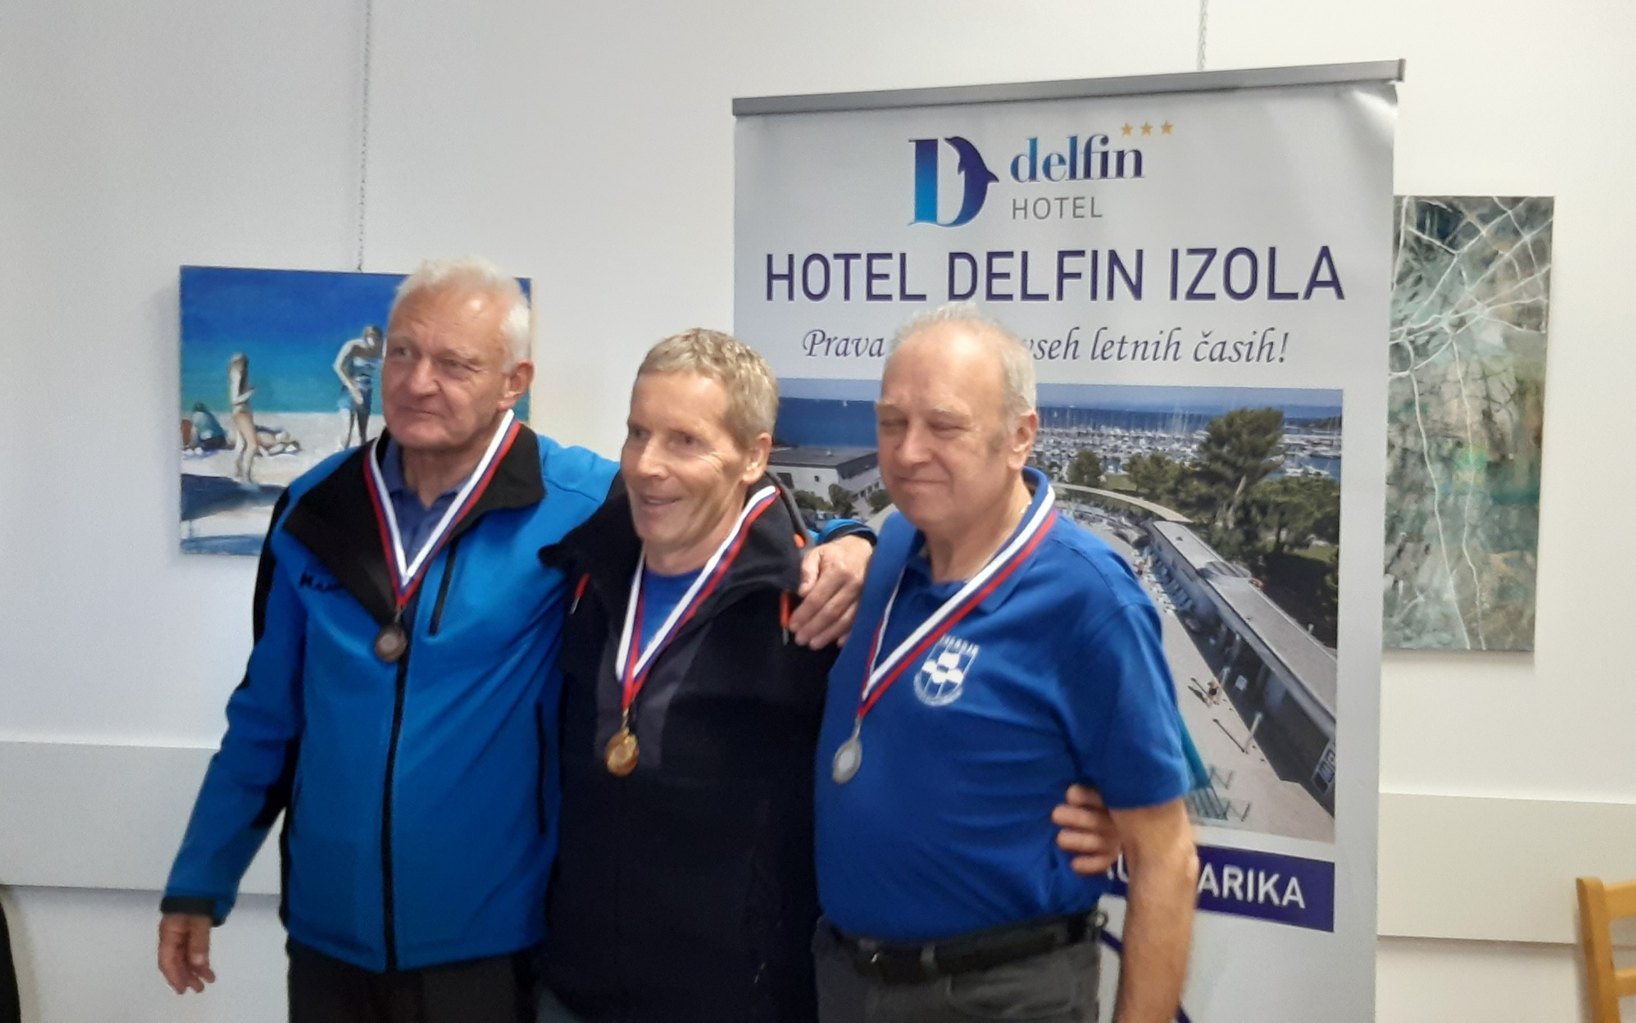

Rezultati-POSAMIČNO ŽENSKE
REZULTATI IN UVRSTITEV ZA DŠI ZDUS, ŽENSKE POSAMEZNO - SERIJSKA ZRAČNA PUŠKA - četrtek, 16.10.2025
 |  |  |  |  |  | I. serija | II. serija | SKUPAJ | DESET
1 | SUŠEC | Marija | Ž | DU Velenje | E | 85 | 88 | 173 | 3
2 | JAMNIK | Mimi | Ž | DU Medvode | E | 82 | 86 | 168 | 0
3 | SMREKAR | Jana | Ž | DU Kamnik | E | 85 | 82 | 167 | 0
4 | ŠPENGA | Tanja | Ž | DU Benedikt | E | 86 | 81 | 167 | 0
5 | HRIBAR | Marija | Ž | DU Kamnik | E | 85 | 79 | 164 | 0
6 | VUČKO | Mojca | Ž | DU Medvode | E | 82 | 81 | 163 | 0
7 | RADEJ | Irena | Ž | DU Kamnik | E | 82 | 80 | 162 | 1
8 | JELEN | Stanislava | Ž | DU Velenje | E | 82 | 78 | 160 | 1
9 | VEDENIK | Ana | Ž | DU Velenje | E | 82 | 75 | 157 | 1
10 | BRITOVŠEK | Tatjana | Ž | DU Medvode | E | 75 | 81 | 156 | 1
11 | KONEČNIK | Štefka | Ž | DU Slovenj Gradec | E | 75 | 79 | 154 | 0
12 | SVETINA | Jerica | Ž | DU Slovenj Gradec | E | 77 | 76 | 153 | 0
13 | BREZNIK | Matilda | Ž | DU Vrbje | E | 77 | 75 | 152 | 1
14 | KRESNIK | Silva | Ž | DU Slovenj Gradec | E | 79 | 73 | 152 | 0
15 | ŠIMEK | Jožica | Ž | DU Velenje | E | 79 | 72 | 151 | 1
16 | AŠ | Štefka | Ž | DU Novo Mesto | E | 79 | 71 | 150 | 0
17 | PREZELJ | Ivanka | Ž | DU Škofja Loka | E | 82 | 65 | 147 | 0
18 | KRAJNC | Olga | Ž | DU Vrbje | E | 69 | 75 | 144 | 1
19 | LUŠINA | Mira | Ž | DU Škofja Loka | E | 75 | 69 | 144 | 0
20 | MANDIČ-OREHEK | Nevenka | Ž | DU Škofja Loka | E | 67 | 75 | 142 | 0
21 | DEMŠAR-MESEC | Frančiška | Ž | DU Škofja Loka | E | 72 | 70 | 142 | 0
22 | JURHAR | Romana | Ž | DU Vrbje | E | 70 | 70 | 140 | 0
23 | ADAMOVIČ | Nasta | Ž | DU Medvode | E | 71 | 69 | 140 | 0
24 | KRAVCAR | Danica | Ž | DU Novo Mesto | E | 70 | 69 | 139 | 1
25 | GAZVODA | Antonija | Ž | DU Novo Mesto | E | 65 | 74 | 139 | 0
26 | KLANČNIK | Anica | Ž | DU Slovenj Gradec | E | 63 | 73 | 136 | 0
27 | FERKOV | Polonca | Ž | DU Vrbje | E | 72 | 64 | 136 | 0
28 | HUBER | Marija | Ž | DU Benedikt | E | 67 | 63 | 130 | 0
29 | SENICA | Stanka | Ž | DU Benedikt | E | 64 | 63 | 127 | 1
30 | MERČNIK | Irena | Ž | DU Benedikt | E | 56 | 63 | 119 | 0
31 | PILIČ | Brigita | Ž | DU Novo Mesto | E | 0 | 0 | dns | 0

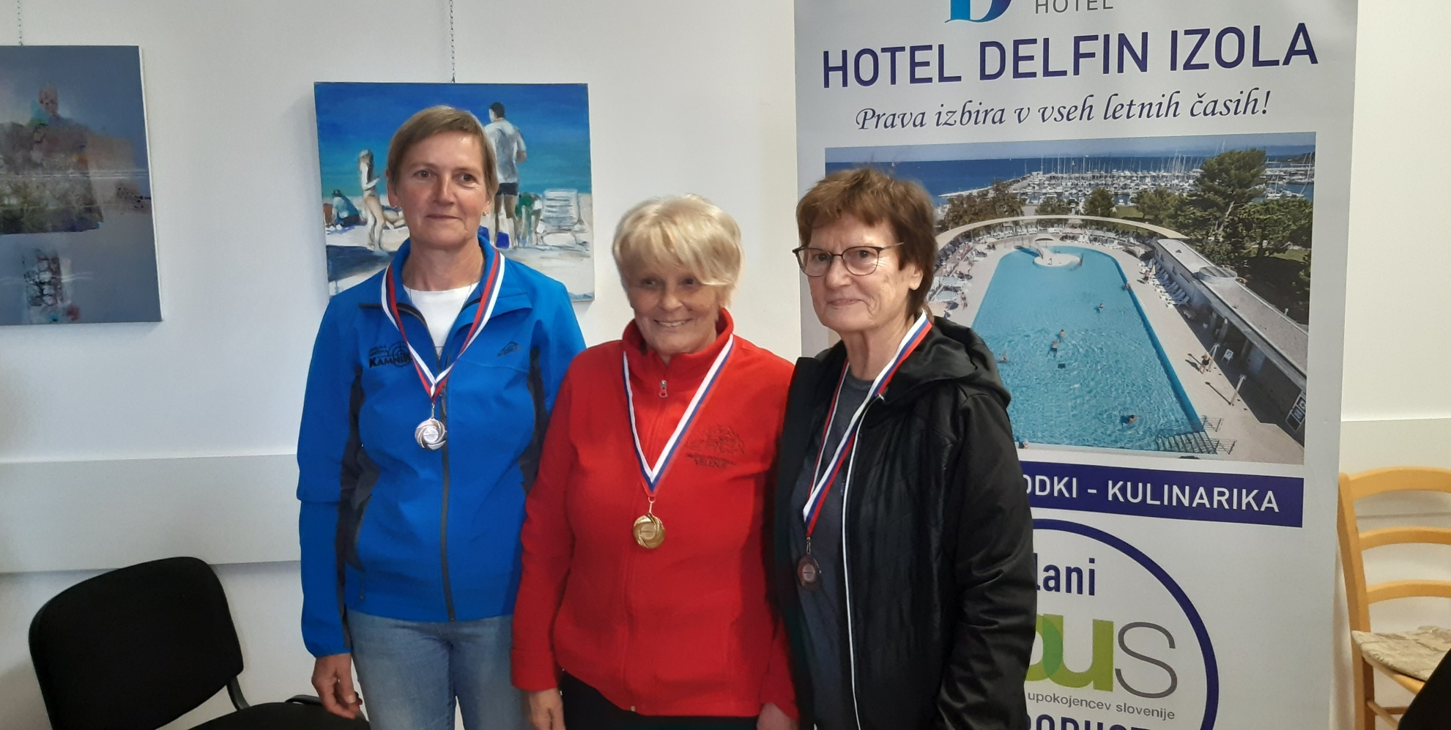

Rezultati-EKIPNO MOŠKI
REZULTATI IN UVRSTITEV ZA DŠI ZDUS, MOŠKI EKIPNO – SERIJSKA ZRAČNA PUŠKA - četrtek, 16.10.2025
 |  |  |  |  |  | I. serija | II. serija | SKUPAJ | DESET
1 | RADEJ | Roman | M | DU Kamnik | E | 90 | 90 | 180 | 1
 | SERŠA | Pavel | M | DU Kamnik | E | 87 | 92 | 179 | 2
 | REPIČ | Marjan | M | DU Kamnik | E | 90 | 89 | 179 | 2
 | URANIČ | Renato | M | DU Kamnik | E | 90 | 78 | 168 | 1
 |  |  |  |  |  |  |  | 538

2 | OSTANEK | Bojan | M | DU Trebnje | E | 91 | 90 | 181 | 1
 | ŽURGA | Janez | M | DU Trebnje | E | 92 | 86 | 178 | 7
 | PROGAR | Franc | M | DU Trebnje | E | 89 | 86 | 175 | 4
 | CUGELJ | Franc | M | DU Trebnje | E | 85 | 84 | 169 | 2
 |  |  |  |  |  |  |  | 534

3 | GOLIČNIK | Jure | M | DU Velenje | E | 91 | 93 | 184 | 3
 | OŠEP | Štefan | M | DU Velenje | E | 90 | 88 | 178 | 3
 | SUŠEC | Tomo | M | DU Velenje | E | 81 | 86 | 167 | 1
 | HUDALES | Martin | M | DU Velenje | E | 78 | 82 | 160 | 1
 |  |  |  |  |  |  |  | 529

4 | DONESKI | Boško | M | DU Medvode | E | 90 | 87 | 177 | 1
...
 |  |  |  |  |  |  |  | 424

15 | GROSAR | Bruno | M | DU Kobarid | E | 73 | 77 | 150 | 0
 | ZLODEJ | Marjan | M | DU Kobarid | E | 70 | 78 | 148 | 0
 | ZABREŠČAK | Oton | M | DU Kobarid | E | 44 | 74 | 118 | 0
 |  |  |  |  |  | 0 | 0 | 0 | 0
 |  |  |  |  |  |  |  | 416

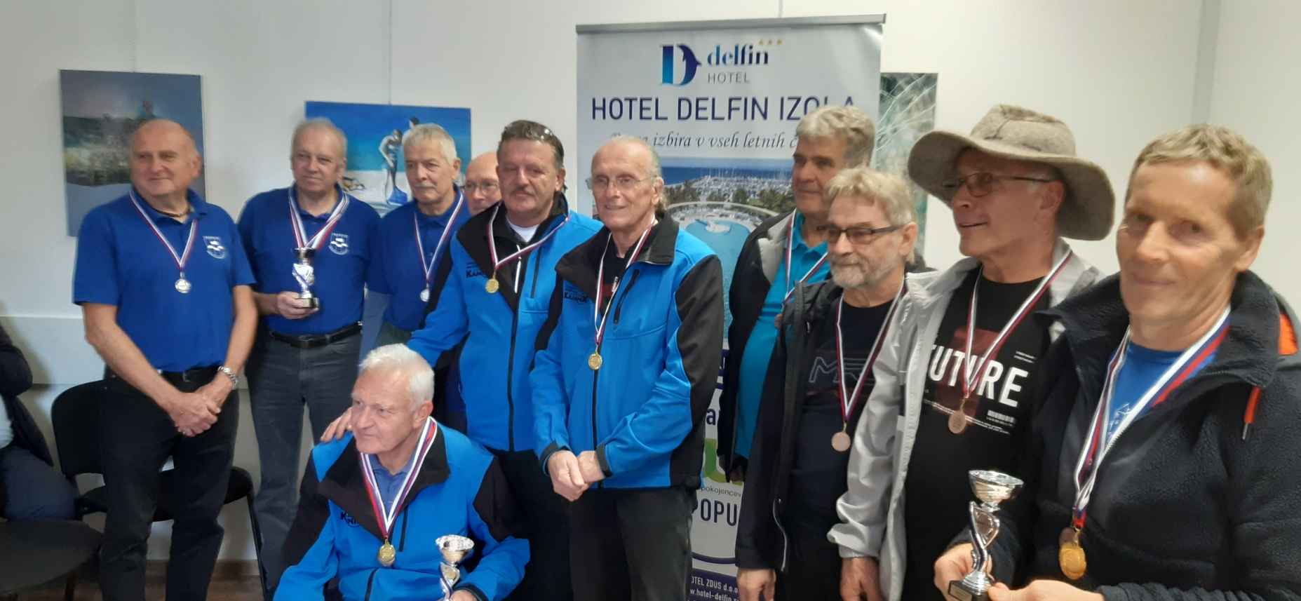

Rezultati-EKIPNO ŽENSKE
...
REZULTATI IN UVRSTITEV ZA DŠI ZDUS, ŽENSKE EKIPNO – SERIJSKA ZRAČNA PUŠKA - četrtek, 16.10.2025
 |  |  |  |  |  | I. serija | II. serija | SKUPAJ | DESET
 |  |  |  |  |  |  |  | 428

8 | ŠPENGA | Tanja | Ž | DU Benedikt | E | 86 | 81 | 167 | 0
 | HUBER | Marija | Ž | DU Benedikt | E | 67 | 63 | 130 | 0
 | SENICA | Stanka | Ž | DU Benedikt | E | 64 | 63 | 127 | 1
 | MERČNIK | Irena | Ž | DU Benedikt | E | 56 | 63 | 119 | 0
 |  |  |  |  |  |  |  | 424

